DATA
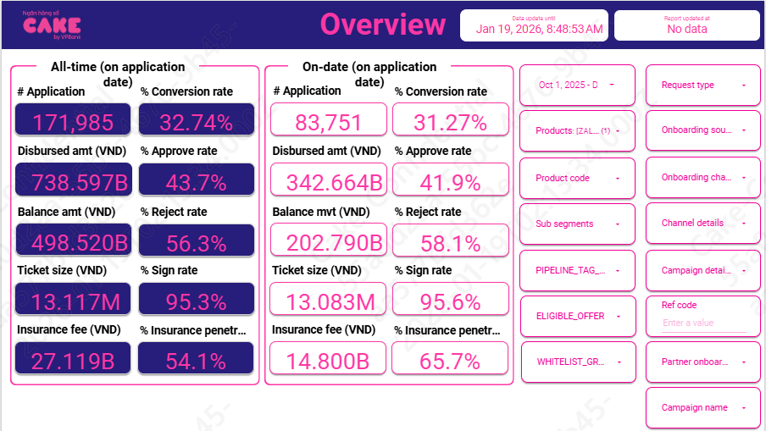
HKN-TTA
20260119

1 | Aproval rate, signed rate

 | aprroval rate |  | 41.90%
 | Signed rate |  | 95.60%

2 | Disburse, Tenor, Insurance, IR, COF

 | Disburse date | # Disburse | Disburse amount (VND) | Current balance (VND) | Ticket size (VND) | Avg tenor (Month) | Avg IR (%) | Insurance fee (VND) | % Insurance penetration by date
 | Dec-25 | 8,703 | 117,580,890,000 |  | 13,510,386 | 12 | 51.71% | 5,006,890,000 | 66% | 112,574,000,000
 | Nov-25 | 7,904 | 98,531,400,000 |  | 12,466,017 | 11 | 51.6% | 4,411,400,000 | 67.4% | 94,120,000,000
 | Oct-25 | 9,572 | 126,424,860,000 |  | 13,207,779 | 11 | 51.8% | 5,382,860,000 | 64.2% | 121,042,000,000

 | AVG |  |  |  | 13.08 | 11 | 51.72% | 6.88% | 65.68%

 |  | 10 | 11 | 12
 | ENR | 354,053,782,593 | 405,762,171,754 | 466,276,829,515

 |  | Adjust
 | IR | 51.33% | 51.33%
 |  | 10 | 11 | 12
 | Balance by day | 9,367,002,833,462 | 10,887,564,809,460 | 12,708,495,299,445
 | Thu lãi | 13,208,499,796 | 15,354,281,497 | 17,796,464,986

 | COF | 7.10%
 | Years (BUSINESS_DATE) | Months (BUSINESS_DATE) | Sum of BALANCE | Sum of Lai DCV
 | 2025 | Oct | 9,763,076,225,416 | 1,974,237,869
 |  | Nov | 11,472,669,980,254 | 2,349,447,810
 |  | Dec | 12,211,136,278,388 | 2,539,643,629
 | Grand Total

3 | UW, collection, MKT
 |  | 10 | 11 | 12
 | New ACC | 9,572 | 7,904 | 8,703
 | Active acc | 29,191 | 33,995 | 37,606

 | MKT acquisition
 | UW | 379,469,736 | 288,242,224 | 332,763,301
 | Collection | 64,966,260 | 124,235,679 | 122,997,819
 | SMS | 12,058,036 | 14,315,384 | 14,165,989
 | Partner acquisition | 3,272,810,000 | 2,692,980,000 | 3,053,200,000
 | Econtract | 8,000,595 | 6,650,414 | 7,705,665
 | NFC | 14,772,644 | 11,025,972 | 14,865,046

 | MKT acquisition
 | UW | 0.0382
 | Collection | 0.0080 | Sử dụng mức tương đương Q2 do quý 3 thay đổi collection, chi phí ko đầy đủ
 | SMS | 0.00040220860308
 | Partner acquisition | 0.026329961582
 | Disbursement cost | 0.002407285817

4 | Allocation

 | Direct HR | 0.008
 | Indirect HR | 0.017
 | System | 0.006
 | Other | 0.009

5 | RR
 |  | Adjust | SUM | 202510 | 11 | 12
 | B00 | 3.5% | 3.60% | 3.28% | 3.80% | 3.71%
 | B01 | 71.0% | 71.58% | 72.26% | 70.00% | 72.49%
 | B02 | 94.6% | 94.65% | 90.82% | 95.27% | 97.86%
 | B03 | 100.0% | 101.17% | 106.82% | 96.68% | 100.00%
 | B04 | 100.0% | 102.28% | 107.42% | 99.57% | 99.86%
 | B05 | 100.0% | 98.83% |  | 99.81% | 97.85%
 | B6 | 100.0% | 100.00% |  |  | 100.00%
 | B7 | 100.0%

 | B00 |  | 9,630,000 | 8,294,394 | 28,358,115,388 | 69,480,875,106 | 144,317,132,226 | 203,122,629,388 | 252,065,074,464 | 334,833,537,179 | 376,679,628,612 | 428,398,475,082
 | B01 |  |  |  |  | 1,249,099,314 | 2,262,297,913 | 4,759,822,395 | 7,295,815,497 | 8,266,937,804 | 12,735,084,553 | 13,980,072,141
 | B02 |  |  |  |  |  | 753,631,097 | 1,728,253,388 | 3,422,841,764 | 5,271,969,201 | 5,787,162,578 | 9,231,154,092
 | B03 |  |  |  |  |  |  | 778,788,469 | 1,636,938,736 | 3,108,581,942 | 5,022,444,395 | 5,663,557,128
 | B04 |  |  |  |  |  |  |  | 767,238,469 | 1,748,617,998 | 3,005,243,149 | 5,146,640,453
 | B05 |  |  |  |  |  |  |  |  | 824,138,469 | 1,741,069,998 | 3,000,914,966
 | B06 |  |  |  |  |  |  |  |  |  | 822,538,469 | 1,703,617,186
 | B07 |  |  |  |  |  |  |  |  |  |  | 853,726,469

 | Sum of principal_balance_at_report_month | Column Labels
 | Row Labels | 202503 | 202504 | 202505 | 202506 | 202507 | 202508 | 202509 | 202510 | Grand Total
 | B00 | 9,630,000.00 | 8,294,394.00 | 28,358,115,388.00 | 69,480,875,106.00 | 144,317,132,226.00 | 203,122,629,388.00 | 252,065,074,464.00 | 334,833,537,179.00 | 1032195288145
 | B01 |  |  |  | 1,249,099,314.00 | 2,262,297,913.00 | 4,759,822,395.00 | 7,295,815,497.00 | 8,266,937,804.00 | 23833972923
 | B02 |  |  |  |  | 753,631,097.00 | 1,728,253,388.00 | 3,422,841,764.00 | 5,271,969,201.00 | 11176695450
 | B03 |  |  |  |  |  | 778,788,469.00 | 1,636,938,736.00 | 3,108,581,942.00 | 5524309147
 | B04 |  |  |  |  |  |  | 767,238,469.00 | 1,748,617,998.00 | 2515856467
 | B05 |  |  |  |  |  |  |  | 824,138,469.00 | 824138469
 | Grand Total | 9630000 | 8294394 | 28358115388 | 70729974420 | 147333061236 | 210389493640 | 265187908930 | 354053782593 | 1076070260601

6 | Attrition rate

 |  | 1 | 2 | 3 | 4 | 5 | 6 | 7 | 8 | 9 | 10 | 11 | 12
 | MOB13 | 3% | 3% | 3% | 3% | 3% | 3% | 3% | 3% | 3% | 3% | 3% | 3%
 | MOB4-0ther | 3% | 3% | 3% | 3% | 3% | 3% | 3% | 3% | 3% | 3% | 3% | 3%

